Thời gian xử lý ảnh
Tên file | Input | Thời gian (s) | Output | Số điểm G-code
2.jpg |  | 2.015 | 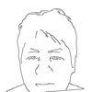 | 552
 |  | TỔNG: 2.015 giây

